Sheet1
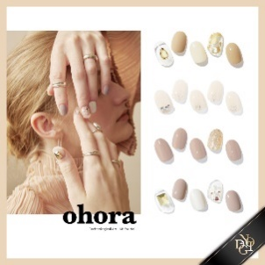
번호 | 품번 | 영문 상품명 | 상품명 | 가격 | 링크 | 품절 여부 | 업데이트
1 | N001A | EARTHY NAILS | 얼씨 네일 | 16,800 | https://www.ohora.kr/product/detail.html?product_no=300&cate_no=44&display_group=1 | OOOO
2 | N001B | MARRY ME NAILS | 메리미 네일 | 16,800 | https://www.ohora.kr/product/detail.html?product_no=605&cate_no=44&display_group=1 | OOOO
3 | N001C | NUDIST NAILS | 누디스트 네일 | 12,800 | https://www.ohora.kr/product/detail.html?product_no=259&cate_no=44&display_group=1 | OOOO

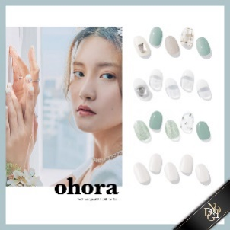

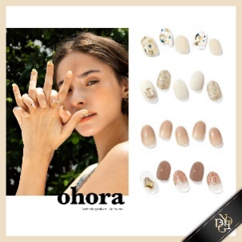

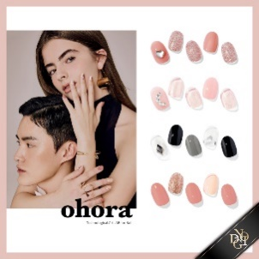

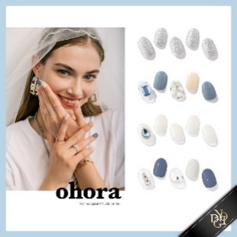

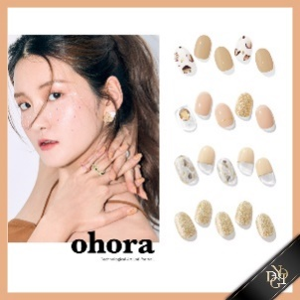

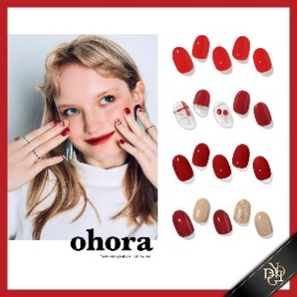

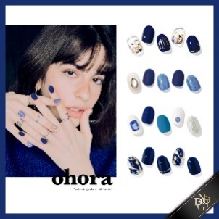

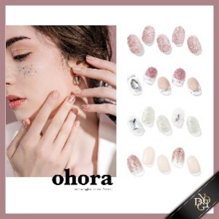

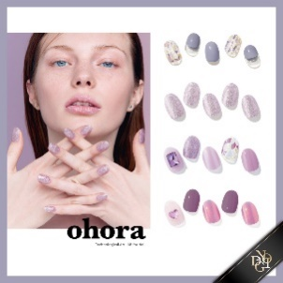

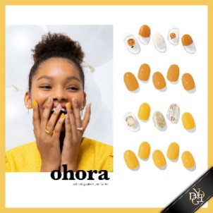

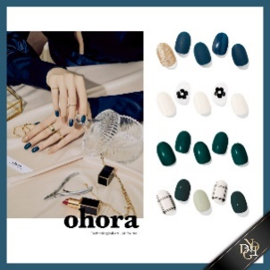

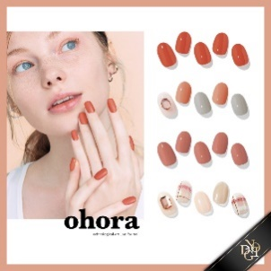

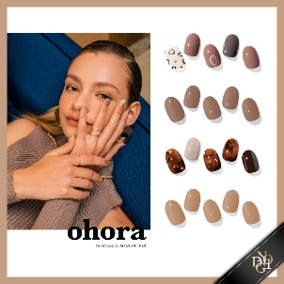

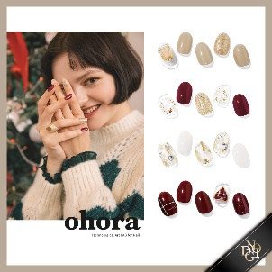

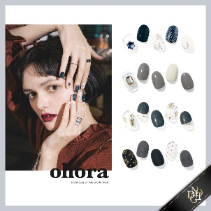

84
85
86
87
88
89
90
91
92
93
94
95
96
97
98

